关系图
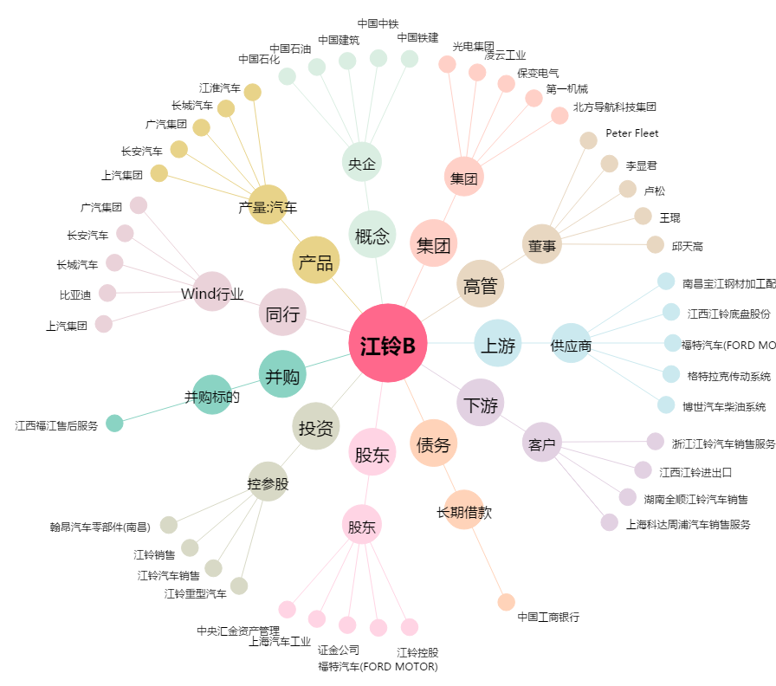
江铃B[200550.SZ] - 关系概览图

